月菜單
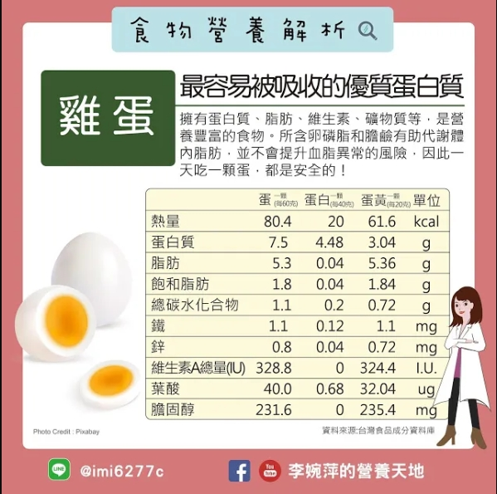
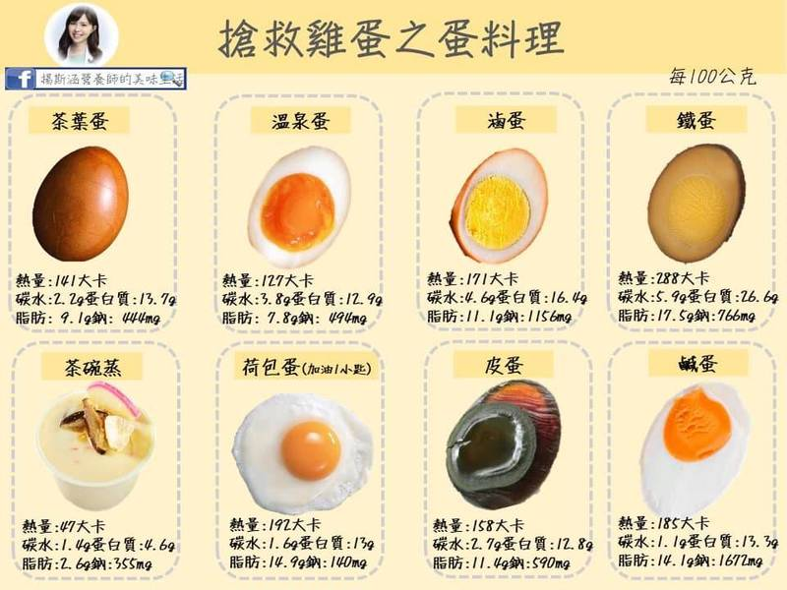
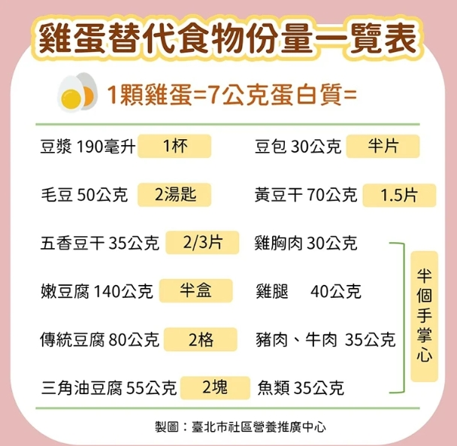
宜蘭縣壯圍鄉壯圍國中 112年04月份 葷食 菜單

日期 | 星期 | 主食 | 副食 |  |  | 湯 | 水果/乳品 | 熱量 (大卡) | 全穀 雜糧類 (份) | 豆魚 蛋肉類 (份) | 蔬菜類 (份) | 油脂類 (份) | 水果類 (份) | 乳品類 (份) | 鈣 含量 (mg)
04/06 | 四 | 白飯 | 炸豬排 | 客家小炒 | 葷青菜 | 魚丸湯 |  | 858 | 5.5 | 3.8 | 2.3 | 2.9 | 0.0 | 0.0 | 400
04/07 | 五 | 白飯 | 腐乳雞丁 | 杏鮑菇炒蛋 | 葷青菜 | 綠豆湯 | 鮮奶 | 882 | 7.0 | 2.0 | 2.0 | 2.6 | 0.0 | 0.5 | 148
04/10 | 一 | 白飯 | 干丁肉燥 | 熱炒三鮮 | 葷青菜 | 金菇紫菜湯 | 水果 | 769 | 5.5 | 2.0 | 2.8 | 2.3 | 1.0 | 0.0 | 171
04/11 | 二 | 五穀飯 | 酸甜醬魚球 | 洋蔥炒肉絲 | 葷青菜 | 冬瓜排骨湯 |  | 755 | 5.9 | 2.0 | 2.8 | 2.7 | 0.0 | 0.0 | 295
04/12 | 三 | 特餐 | 沙嗲炒麵 | 地瓜燒雞 | 葷青菜 | 酸辣湯 | 水果 | 817 | 6.1 | 2.0 | 2.5 | 2.6 | 1.0 | 0.0 | 174
04/13 | 四 | 糙米飯 | 麻油肉片 | 海根肉絲 | 葷青菜 | 玉米大骨湯 |  | 800 | 6.0 | 2.8 | 2.3 | 2.5 | 0.0 | 0.0 | 128
04/14 | 五 | 白飯 | 鍋燒滷味 | 歐姆炒蛋 | 白菜麵筋 | 山粉圓冬瓜露 | 優酪乳 | 825 | 6.2 | 2.1 | 2.0 | 2.4 | 0.0 | 0.5 | 252
04/17 | 一 | 白飯 | 鳳梨咕咾肉 | 什錦花椰 | 葷青菜 | 海芽排骨湯 | 水果 | 796 | 5.5 | 2.1 | 2.8 | 2.6 | 1.1 | 0.0 | 157
04/18 | 二 | 小米飯 | 蒙古燒肉片 | 蛋酥高麗菜 | 葷青菜 | 味噌湯 |  | 753 | 5.5 | 2.4 | 3.0 | 2.5 | 0.0 | 0.0 | 432
04/19 | 三 | 特餐 | 皮蛋瘦肉粥 | 海結燒肉 | 葷青菜 | 肉包 | 水果 | 765 | 5.5 | 2.0 | 2.1 | 2.6 | 1.0 | 0.0 | 113
04/20 | 四 | 糙米飯 | 府城蝦捲*2 | 咖哩黃金魚蛋 | 葷青菜 | 赤肉湯 | 豆漿 | 789 | 5.8 | 2.8 | 2.4 | 2.5 | 0.0 | 0.0 | 96
04/21 | 五 | 白飯 | 親子丼 | 紹子豆腐 | 葷青菜 | 紅豆QQ湯 | 鮮奶 | 863 | 6.6 | 2.1 | 2.4 | 2.4 | 0.0 | 0.5 | 221
04/24 | 一 | 白飯 | 醬冬瓜肉燥 | 螞蟻上樹 | 葷青菜 | 玉米濃湯 | 水果 | 873 | 7.0 | 2.0 | 2.4 | 2.5 | 1.0 | 0.0 | 128
04/25 | 二 | 五穀飯 | 塔香魚丁 | 豆皮嫩白菜 | 葷青菜 | 花瓜香菇雞湯 |  | 721 | 5.5 | 2.1 | 2.8 | 2.4 | 0.0 | 0.0 | 339
04/26 | 三 | 特餐 | 米粉羹 | 梅干肉片 | 葷青菜 | 炸銀絲卷 | 水果 | 758 | 5.0 | 2.1 | 2.2 | 3.0 | 1.0 | 0.0 | 90
04/27 | 四 | 糙米飯 | 炸雞翅 | 義式洋芋 | 葷青菜 | 肉骨茶湯 |  | 768 | 6.1 | 2.0 | 2.4 | 2.9 | 0.0 | 0.0 | 111
04/28 | 五 | 白飯 | 蜜汁小豆干 | 蕃茄炒蛋 | 彩繪大黃瓜 | 綜合燒仙草 | 優酪乳 | 882 | 6.8 | 2.2 | 2.5 | 2.3 | 0.0 | 0.5 | 539
營養小知識-蛋蛋危機，替代雞蛋好食物

